総括表
令和7年度交差点交通量調査報告書
交差点名 |  |  |  | №43 第三京浜港北IC入口 【Y-014】 |  |  |  |  | 調査年月日 |  |  | 2025-11-13 |  |  |  | 天候 | 曇 り |  |  | 43
所在地 |  |  |  | 都筑区川向町 |  |  |  |  | 調査時間帯 |  |  | 7:00～19:00（12時間合計） |  |  |  |  |  |  |  | 第三京浜港北IC入口
 |  |  |  |  |  |  |  |  |  |  |  |  |  |  |  |  |  |  |  | Y-014
 |  |  |  |  |  |  |  |  |  |  |  |  |  |  |  |  |  |  |  | 都筑区川向町
 |  |  |  |  |  |  |  |  |  |  |  |  |  |  |  |  |  |  |  | 2025-11-13
 |  |  |  |  |  |  |  |  |  |  |  |  |  |  |  |  |  |  |  | 曇 り

第三京浜港北IC入口

出典：都筑区GIS版ガイドマップ

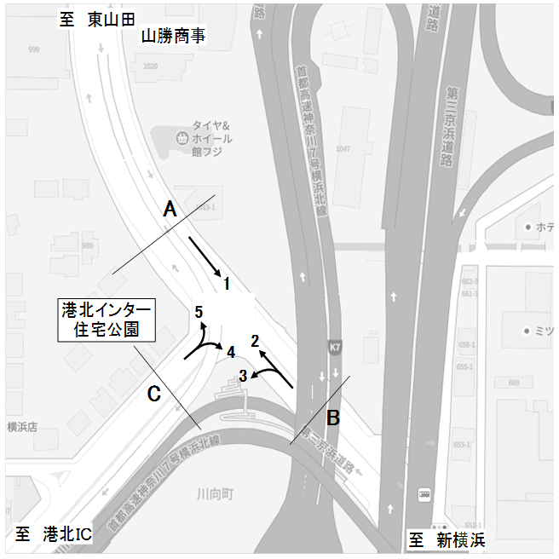

方向別交通量集計表
断面 | 方向 | 二輪車 | 乗用車 | バス | 小型 貨物車 | 大型 貨物車 | 大型計 | 小型計 | 合計 | 断面 | 方向 | 二輪車 | 乗用車 | バス | 小型 貨物車 | 大型 貨物車 | 大型計 | 小型計 | 合計
A | 1 | 538 | 6,619 | 95 | 1,950 | 848 | 943 | 8,569 | 9,512 | C | 4 | 84 | 2,933 | 73 | 1,458 | 978 | 1,051 | 4,391 | 5,442
 |  |  |  |  |  |  |  |  |  |  | 5 | 40 | 2,805 | 19 | 1,291 | 777 | 796 | 4,096 | 4,892

 | 計 | 538 | 6,619 | 95 | 1,950 | 848 | 943 | 8,569 | 9,512 |  | 計 | 124 | 5,738 | 92 | 2,749 | 1,755 | 796 | 4,096 | 4,892
B | 2 | 416 | 6,361 | 94 | 1,903 | 828 | 922 | 8,264 | 9,186
 | 3 | 37 | 1,140 | 43 | 630 | 532 | 575 | 1,770 | 2,345

 | 計 | 453 | 7,501 | 137 | 2,533 | 1,360 | 575 | 1,770 | 2,345

変動図
 | 調査年月日 | 調 査 方 向 案 内 図
 | 2025-11-13
 | 調査時間
 | 7：00～19：00（12時間）
 | 調査地点
 | №43 第三京浜港北IC入口 【Y-014】
 | 凡例
小型車
大型車混入率
大型車
 | 流入計Ａ（1） |  | 流入計Ａ（1） |  |  |  | 流出計Ａ（2+5） |  |  |  | 断面計Ａ
 |  |  |  | 小型車 | 大型車 | 大型車混入率 |  | 小型車 | 大型車 | 大型車混入率 |  | 小型車 | 大型車 | 大型車混入率
 |  |  | 7-8 | 861 | 105 | 10.9 | 7-8 | 861 | 135 | 13.6 | 7-8 | 1722 | 240 | 12.2
 |  |  | 8-9 | 875 | 98 | 10.1 | 8-9 | 1098 | 182 | 14.2 | 8-9 | 1973 | 280 | 12.4
 |  |  | 9-10 | 679 | 109 | 13.8 | 9-10 | 917 | 165 | 15.2 | 9-10 | 1596 | 274 | 14.7
 |  |  | 10-11 | 592 | 104 | 14.9 | 10-11 | 1055 | 192 | 15.4 | 10-11 | 1647 | 296 | 15.2
 |  |  | 11-12 | 557 | 86 | 13.4 | 11-12 | 924 | 142 | 13.3 | 11-12 | 1481 | 228 | 13.3
 |  |  | 12-13 | 628 | 54 | 7.9 | 12-13 | 1029 | 148 | 12.6 | 12-13 | 1657 | 202 | 10.9
 |  |  | 13-14 | 674 | 86 | 11.3 | 13-14 | 971 | 125 | 11.4 | 13-14 | 1645 | 211 | 11.4
 |  |  | 14-15 | 639 | 90 | 12.3 | 14-15 | 1022 | 171 | 14.3 | 14-15 | 1661 | 261 | 13.6
 |  |  | 15-16 | 748 | 90 | 10.7 | 15-16 | 1062 | 140 | 11.6 | 15-16 | 1810 | 230 | 11.3
 |  |  | 16-17 | 773 | 55 | 6.6 | 16-17 | 1009 | 150 | 12.9 | 16-17 | 1782 | 205 | 10.3
 |  |  | 17-18 | 812 | 40 | 4.7 | 17-18 | 1173 | 81 | 6.5 | 17-18 | 1985 | 121 | 5.7
 |  |  | 18-19 | 731 | 26 | 3.4 | 18-19 | 1239 | 87 | 6.6 | 18-19 | 1970 | 113 | 5.4
 | 流出計Ａ（2+5）

 | 断面計Ａ

自 動 車 交 通 量 時 間 変 動 図
 | 流入計Ｂ（2+3） |  | 流入計Ｂ（2+3） |  |  |  | 流出計Ｂ（1+4） |  |  |  | 断面計Ｂ
 |  |  |  | 小型車 | 大型車 | 大型車混入率 |  | 小型車 | 大型車 | 大型車混入率 |  | 小型車 | 大型車 | 大型車混入率
 |  |  | 7-8 | 726 | 135 | 15.7 | 7-8 | 1270 | 189 | 13.0 | 7-8 | 1996 | 324 | 14.0
 |  |  | 8-9 | 844 | 141 | 14.3 | 8-9 | 1444 | 170 | 10.5 | 8-9 | 2288 | 311 | 12.0
 |  |  | 9-10 | 770 | 132 | 14.6 | 9-10 | 1014 | 198 | 16.3 | 9-10 | 1784 | 330 | 15.6
 |  |  | 10-11 | 855 | 144 | 14.4 | 10-11 | 937 | 186 | 16.6 | 10-11 | 1792 | 330 | 15.6
 |  |  | 11-12 | 758 | 131 | 14.7 | 11-12 | 840 | 165 | 16.4 | 11-12 | 1598 | 296 | 15.6
 |  |  | 12-13 | 801 | 137 | 14.6 | 12-13 | 903 | 117 | 11.5 | 12-13 | 1704 | 254 | 13.0
 |  |  | 13-14 | 809 | 105 | 11.5 | 13-14 | 1022 | 183 | 15.2 | 13-14 | 1831 | 288 | 13.6
 |  |  | 14-15 | 834 | 144 | 14.7 | 14-15 | 961 | 195 | 16.9 | 14-15 | 1795 | 339 | 15.9
 |  |  | 15-16 | 910 | 132 | 12.7 | 15-16 | 1101 | 188 | 14.6 | 15-16 | 2011 | 320 | 13.7
 |  |  | 16-17 | 778 | 116 | 13.0 | 16-17 | 1141 | 163 | 12.5 | 16-17 | 1919 | 279 | 12.7
 |  |  | 17-18 | 962 | 98 | 9.2 | 17-18 | 1242 | 139 | 10.1 | 17-18 | 2204 | 237 | 9.7
 |  |  | 18-19 | 987 | 82 | 7.7 | 18-19 | 1085 | 101 | 8.5 | 18-19 | 2072 | 183 | 8.1
 | 流出計Ｂ（1+4）

 | 断面計Ｂ

自 動 車 交 通 量 時 間 変 動 図
 | 流入計Ｃ（4+5） |  | 流入計Ｃ（4+5） |  |  |  | 流出計Ｃ（3） |  |  |  | 断面計Ｃ
 |  |  |  | 小型車 | 大型車 | 大型車混入率 |  | 小型車 | 大型車 | 大型車混入率 |  | 小型車 | 大型車 | 大型車混入率
 |  |  | 7-8 | 699 | 127 | 15.4 | 7-8 | 155 | 43 | 21.7 | 7-8 | 854 | 170 | 16.6
 |  |  | 8-9 | 1004 | 161 | 13.8 | 8-9 | 181 | 48 | 21.0 | 8-9 | 1185 | 209 | 15.0
 |  |  | 9-10 | 620 | 162 | 20.7 | 9-10 | 138 | 40 | 22.5 | 9-10 | 758 | 202 | 21.0
 |  |  | 10-11 | 674 | 177 | 20.8 | 10-11 | 129 | 47 | 26.7 | 10-11 | 803 | 224 | 21.8
 |  |  | 11-12 | 597 | 147 | 19.8 | 11-12 | 148 | 57 | 27.8 | 11-12 | 745 | 204 | 21.5
 |  |  | 12-13 | 629 | 129 | 17.0 | 12-13 | 126 | 55 | 30.4 | 12-13 | 755 | 184 | 19.6
 |  |  | 13-14 | 644 | 159 | 19.8 | 13-14 | 134 | 42 | 23.9 | 13-14 | 778 | 201 | 20.5
 |  |  | 14-15 | 646 | 190 | 22.7 | 14-15 | 136 | 58 | 29.9 | 14-15 | 782 | 248 | 24.1
 |  |  | 15-16 | 666 | 162 | 19.6 | 15-16 | 161 | 56 | 25.8 | 15-16 | 827 | 218 | 20.9
 |  |  | 16-17 | 735 | 179 | 19.6 | 16-17 | 136 | 37 | 21.4 | 16-17 | 871 | 216 | 19.9
 |  |  | 17-18 | 818 | 141 | 14.7 | 17-18 | 177 | 59 | 25.0 | 17-18 | 995 | 200 | 16.7
 |  |  | 18-19 | 755 | 113 | 13.0 | 18-19 | 149 | 33 | 18.1 | 18-19 | 904 | 146 | 13.9
 | 流出計Ｃ（3）

 | 断面計Ｃ

自 動 車 交 通 量 時 間 変 動 図

